望月 省吾
＜略歴（委嘱時）＞
・77歳
・藤沢市在住
・62歳頃アルツハイマー型認知症と診断される。
・福祉施設等でのマンドリン演奏ボランティアや、本人ミーティン
グなどに参加。
厚生労働省「認知症の人からのメッセージ」動画に出演している。
https://youtu.be/qh7lqfzsrZU
・「認知症なんて関係ない、とにかく前向きに生きていくことを伝
えたい」
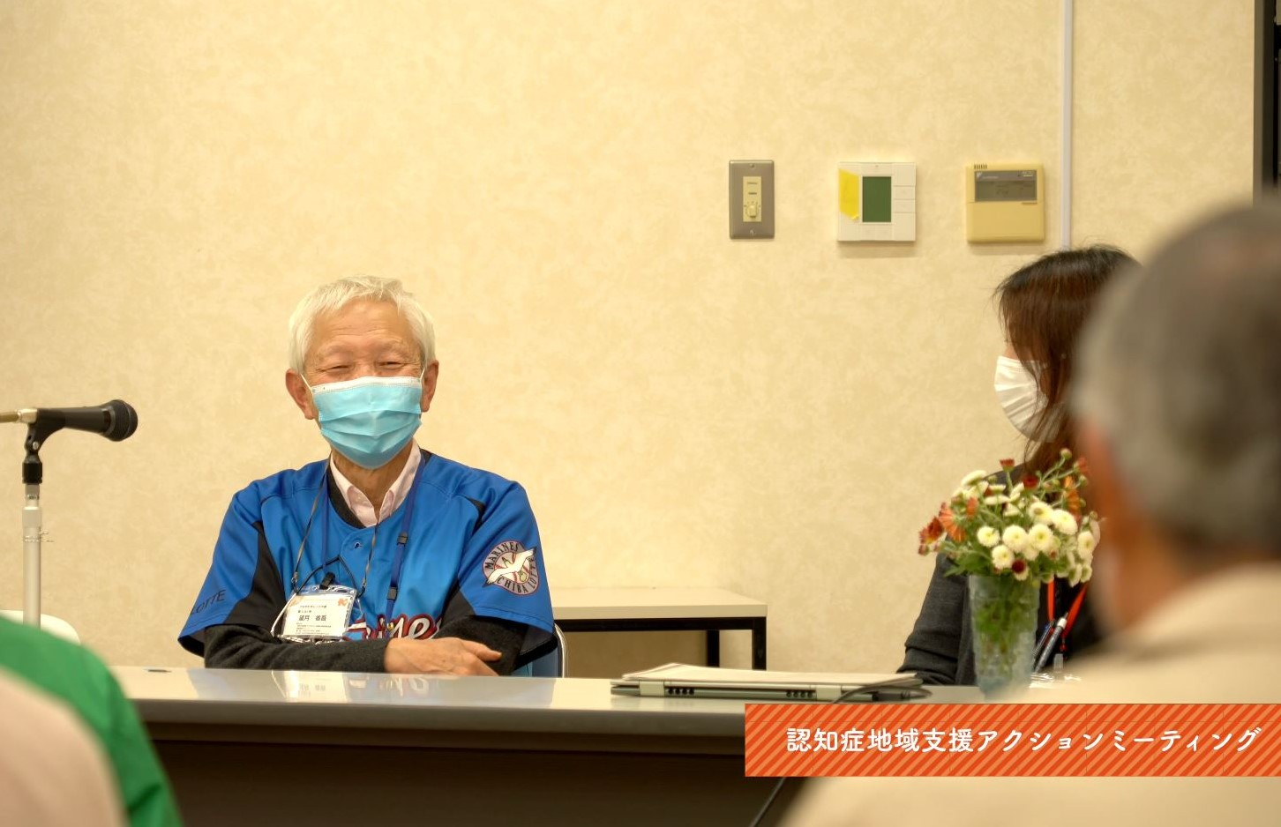

認知症地域支援アクションミーティングで講演する
かながわオレンジ大使 望月 省吾さん

村野 美津子
＜略歴（委嘱時）＞
・77歳
・藤沢市在住
・74歳頃意味性認知症と診断される。
・福祉施設等でのヨガ講師ボランティアや本人ミーティングなどに参加。
藤沢市主催認知症啓発セミナーで登壇したり、藤沢市認知症啓発ポス
ターや、カラフルふじさわ（藤沢市）動画に出演している。
https://www.facebook.com/fujisawacity/videos/592073968172384/
・「みなさんのお役に立つ活動をしたい」
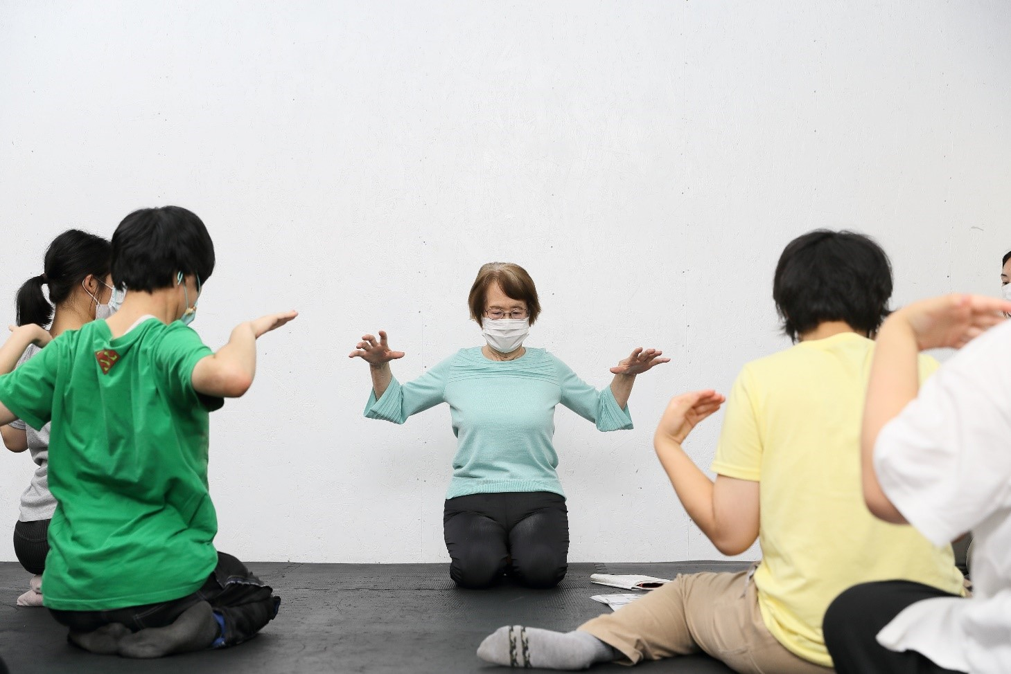

ヨガ教室で講師をする
かながわオレンジ大使 村野 美津子さん

伊藤 敬子
＜略歴（委嘱時）＞
・71歳
・横須賀市在住
・59歳頃アルツハイマー型認知症と診断される。
・横須賀市サポーター養成講座、市民公開講座、久里浜医療センター
もの忘れ 外来家族会、反田地域ケアプラザ、栄区豊田地域ケアプ
ラザなどで講演する ほか、県の認知症施策推進協議会委員として
も活動している。
・「認知症と診断されたときから継続して工夫していることを伝えた
い、作品（コラージュ）を多くの方に見ていただきたい」
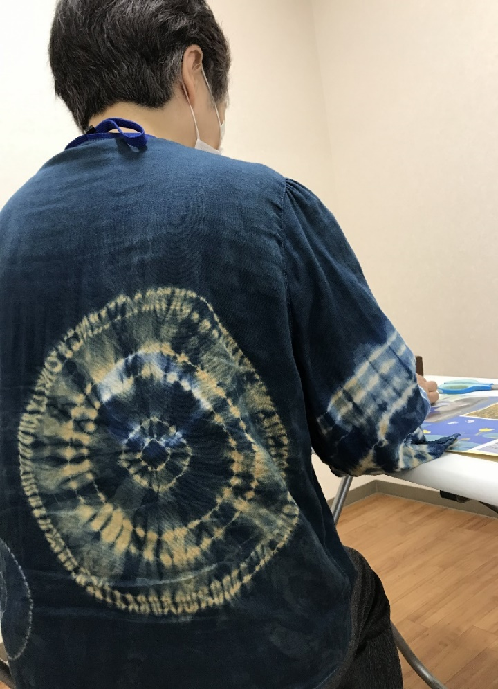

「藍染め巻き上げ絞り」のブラウス
かながわオレンジ大使 伊藤 敬子さん

A

＜略歴（委嘱時）＞
・71歳
・56歳頃前頭側頭型認知症と診断される。
・「認知症（特に若年性認知症）の理解が広がるよう活動
したい、趣味の写真を通して認知症になっても楽しく生
活できることなどを伝えたい」

早春
かながわオレンジ大使 しげさん（活動名）



風邪引くなよ
かながわオレンジ大使 しげさん（活動名）

藤川 玲子
＜略歴（委嘱時）＞
・87歳
・鎌倉市在住
・80歳頃、アルツハイマー型認知症と診断される。
・喫茶店を経営し、いろいろな方と交流していた。
・「友達作りは大切なので、動けるうちは、体を動かして、
いろいろな人とおしゃべりしたい」
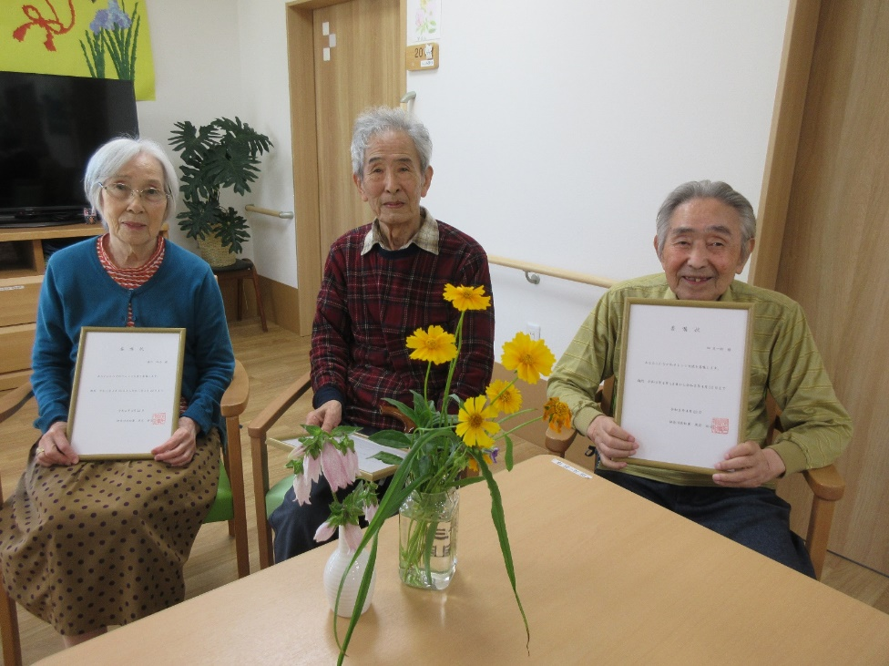

（写真左から）
かながわオレンジ大使
藤川 玲子さん
青木 克忠さん
オー・ソレ・ミオさん（仮名）

青木 克忠
＜略歴（委嘱時）＞
・85歳
・鎌倉市在住
・アルツハイマー型認知症と診断される。
・近所の友達と野球チームを作った。
・「認知症があっても大丈夫と一人で頑張ってきたので、
支援があれば、やっていけることを伝えたい」
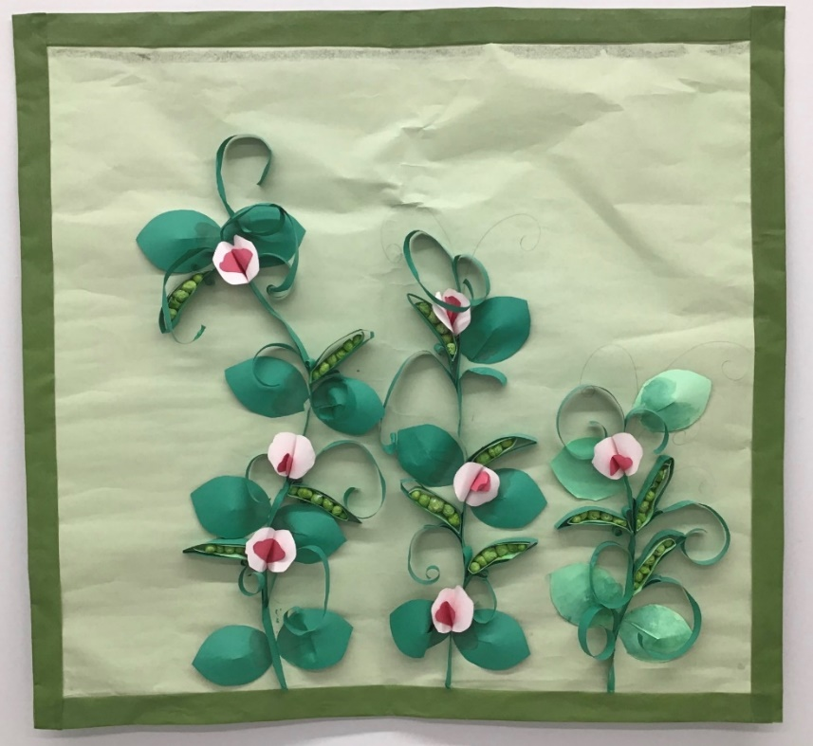

タペストリー
かながわオレンジ大使
青木 克忠さん
藤川 玲子さん
オー・ソレ・ミオさん（仮名）
花物語かまくらの皆さん

B
＜略歴（委嘱時）＞
・86歳
・鎌倉市在住
・消防関係の仕事をしていたので、社会貢献に関心がある。
・「大好きな歌を歌って、楽しく暮らせることを伝えたい」
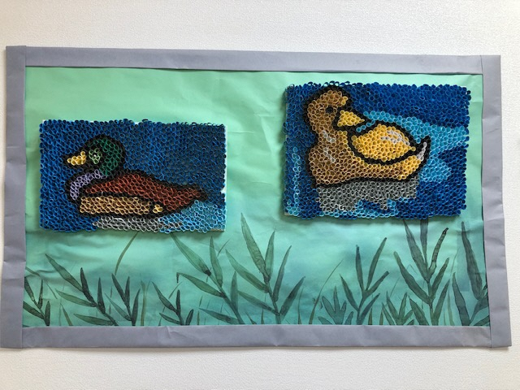

水鳥
かながわオレンジ大使
オー・ソレ・ミオさん（仮名）
藤川 玲子さん
花物語かまくらの皆さん

鮎沢 千代吉
＜略歴（委嘱時）＞
・80歳
・海老名市在住
・73歳頃アルツハイマー型認知症と、前頭側頭型認知症
と診断される。
・近くの市町村の認知症の方のガイドや見守り、介助、
介護などの活動をしている。
・「大使となっても、引き続き活動していきたい」
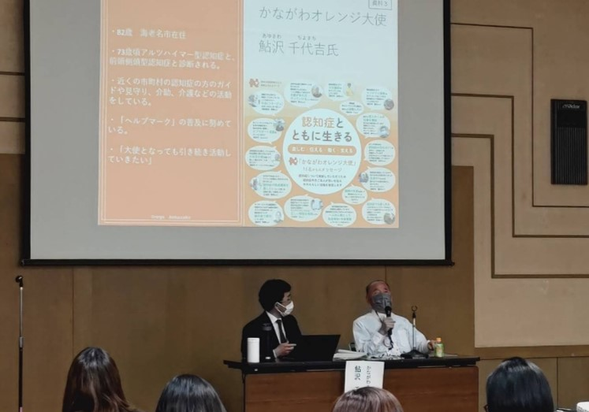

キャラバン・メイト養成研修で講演する
かながわオレンジ大使 鮎沢 千代吉さん

根岸 正幸
＜略歴（委嘱時）＞
・54歳
・横浜市青葉区在住
・53歳頃、アルツハイマー型認知症と診断される。
・県の自立支援ネットワーク会議や若年性認知症支援者
研修の当事者代表として参加。
・「認知症の講演会等で普及・啓発活動をしたい」

山上 裕司
＜略歴（委嘱時）＞
・59歳
・横浜市緑区在住
・57歳頃アルツハイマー型認知症と診断される。
・本人ミーティングなどで、ピアサポートの役割を
担っている。
・「自身の体験を語り、悩みを共有、傾聴し、ピア
サポート活動をしたい」
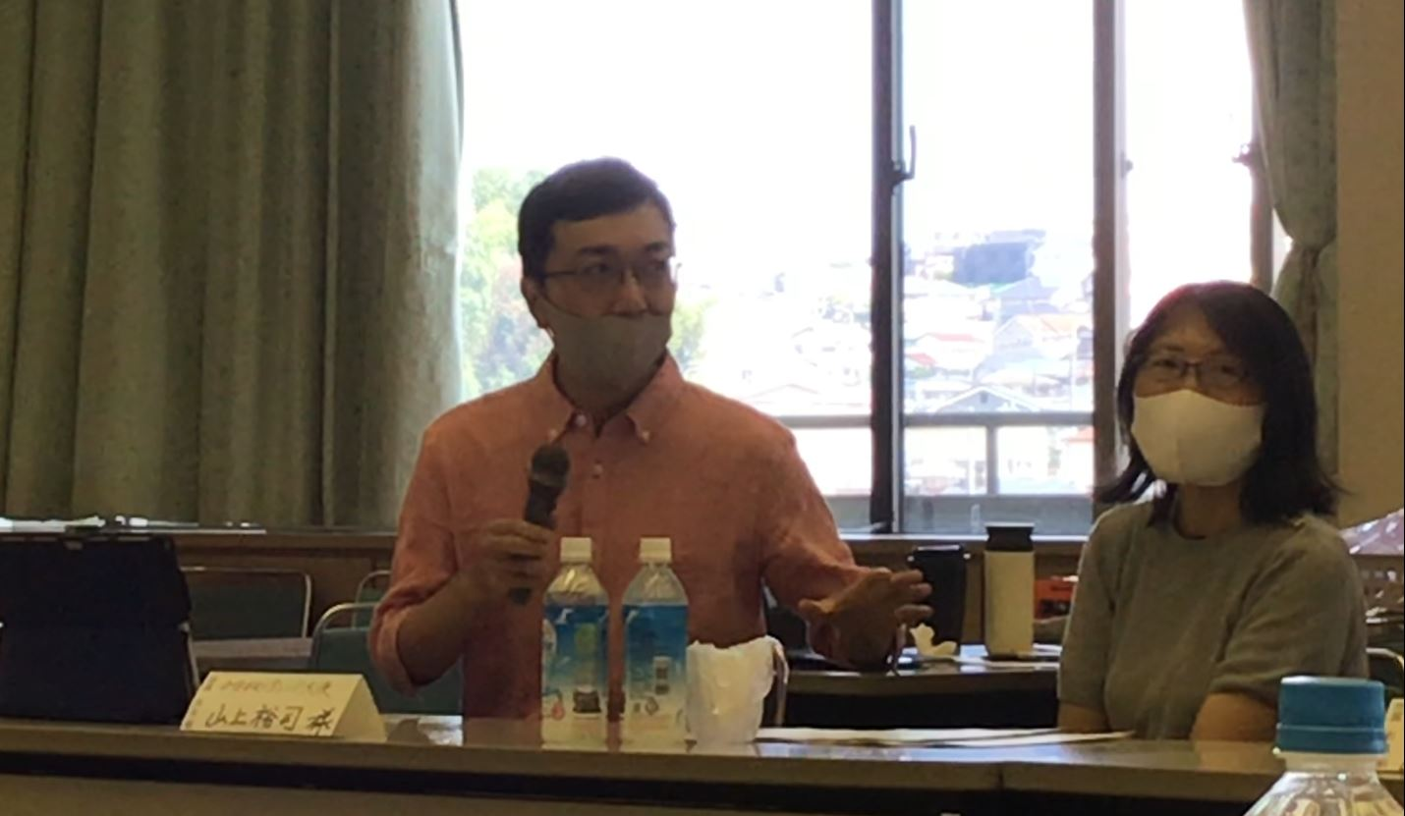

認知症施策推進ワーキングで講演する
かながわオレンジ大使 山上 裕司さん

松浦 謙一
＜略歴（委嘱時）＞
・65歳
・横須賀市在住
・61歳頃レビー小体型認知症と診断される。
・NHKラジオ深夜便で自らの認知症体験と音楽活動などを語る
ほか、茅ヶ崎市や横須賀市、関東学院大学、介護専門学校
で、認知症本人の気持ちを伝える講演活動をしている。
また、認知症があっても楽しめる人生があるというテーマ
のもとオリジナル曲を中心としたライブ活動中。
・「認知症でも楽しめる人生があるということを多くの方に
知っていただきたい」
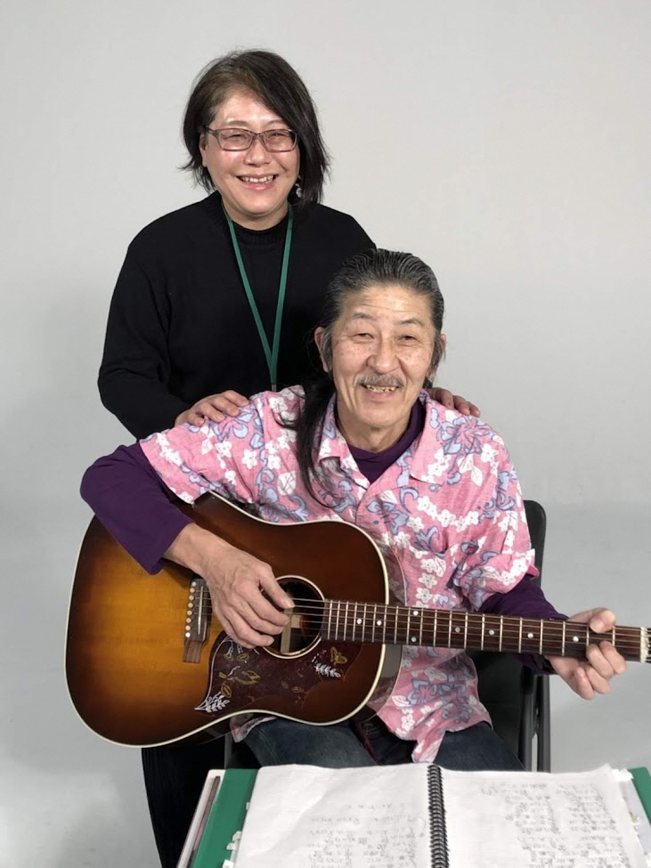

かながわオレンジ大使 松浦さんご夫妻

柳田 誠
＜略歴（委嘱時）＞
・69歳
・三浦市在住
・55歳頃血管性認知症と診断される。
・脳卒中フェスティバル実行委員。音楽療法士。オレンジ
リング絆フェスの支援者向け講義等で、認知症当事者と
して登壇している。
・「認知症の既成概念を壊したいという想いで認知症の可
能性を様々な活動を通して発信していきたい」
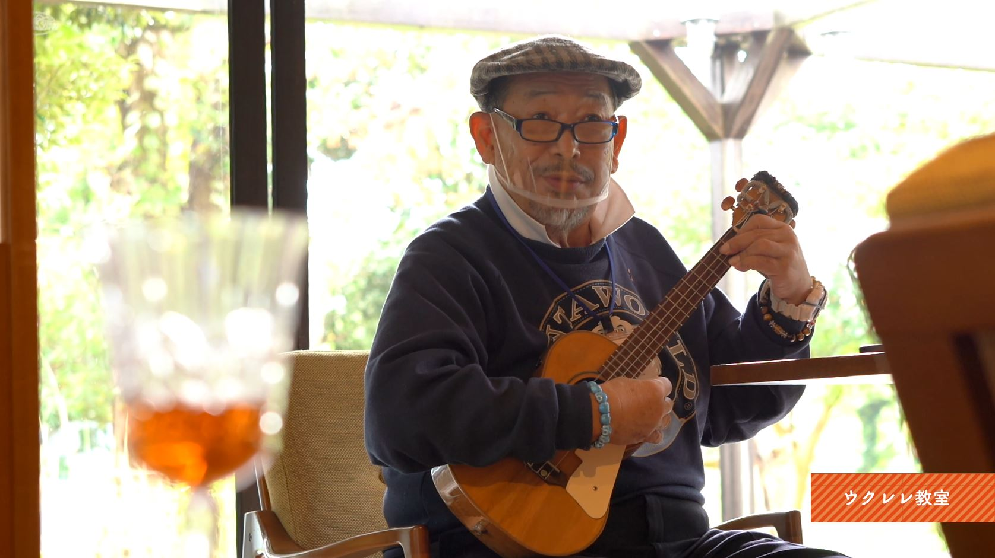

ウクレレ教室で教える
かながわオレンジ大使 柳田 誠さん

C
＜略歴（委嘱時）＞
・65歳
・62歳頃アルツハイマー型認知症と診断される。
・本人ミーティングではミーティング中の司会を担当。
就労継続支援B型の作業所に通所している。
・「認知症だと何もできないのではなく、一人の人間と
して社会参加・社会貢献していることを広めたい」
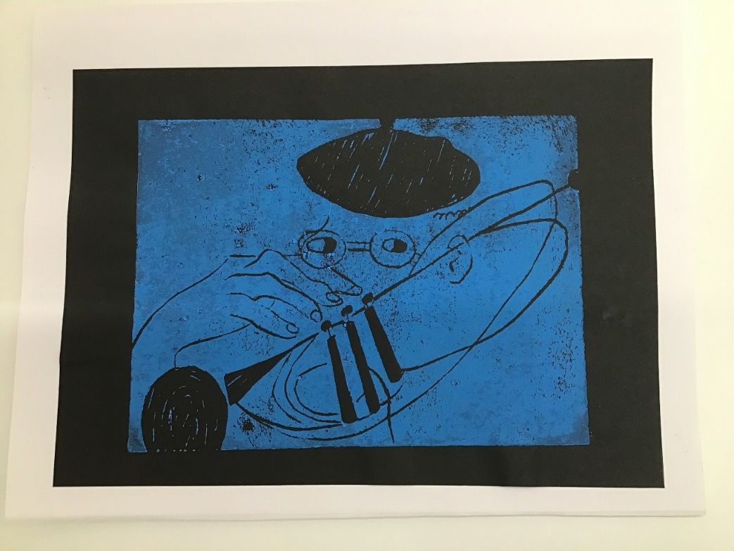

ＪＡＺＺトランぺッター
かながわオレンジ大使 H.Iさん

D
＜略歴（委嘱時）＞
・62歳
・横浜市在住
・60歳頃アルツハイマー型認知症と診断される。
・「本人ミーティングに参加し、皆さんと活動したい」

E
＜略歴（委嘱時）＞
・40歳
・川崎市麻生区在住
・39歳頃アルツハイマー型認知症と診断される。
・障害者の地域定着支援の相談を担当。
・「認知症の初期の状態で診断がおりているため、自分の
現在の生活から、今後の生活を定期的にモニタリングし
てもらうことで、正しい情報を世の中に発信したい」
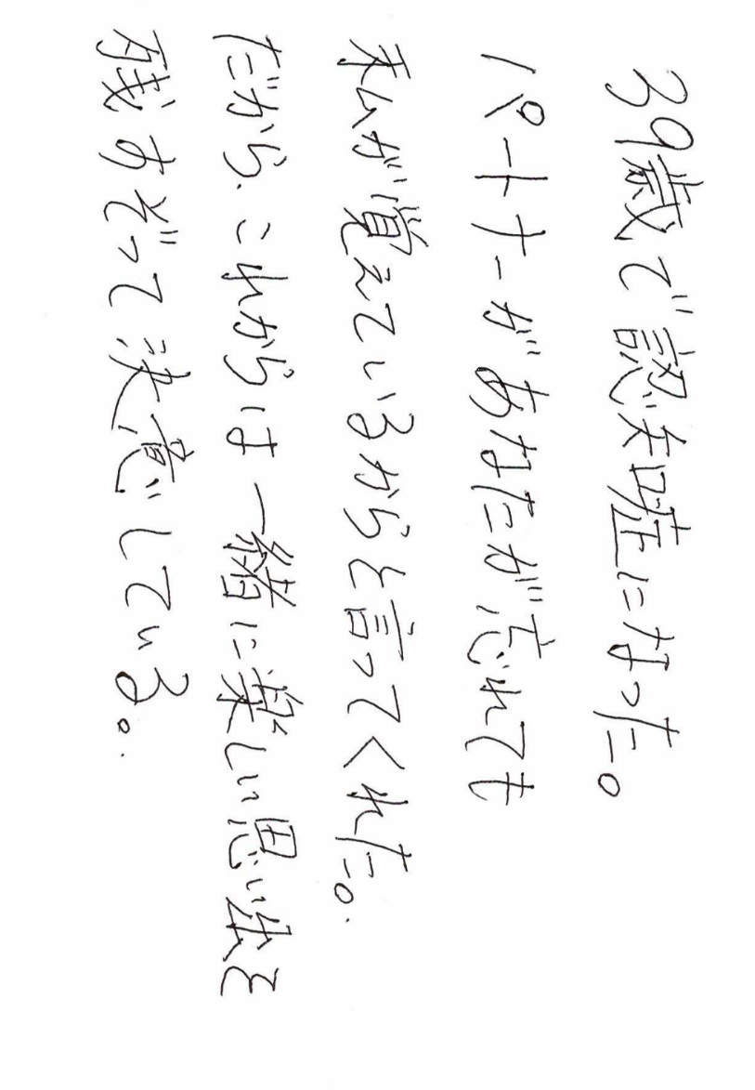

メッセージ
かながわオレンジ大使 Eさん

